Sheet1
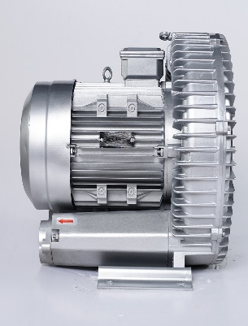 | Кольцевая воздуходувка от VortexAir.ru
 | ИП Дарер В. (5% НДС)
 | г. Москва, ул. Фадеева д. 12, м. Маяковская 8 (495) 798-22-12
 | https://vortexair.ru/
Официальное ценовое предложение
Дата: 27.5.26 | Ведущий инженер-технолог по методам очистки промышленных вредных выбросов в атмосферу
Заказчик:

Подробная информация о товаре
Номер | Фотография товара | Модель/Технические характеристики | Количество | Единица | Цена за единицу | Общая стоимость в Москве
1 | 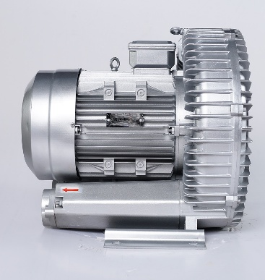 | Модель: RB-910-18.5 Одноступенчатый или двухступенчатый: одноступенчатый Частота: 50 Гц Мощность: 18,5 кВт Напряжение: 380 В Ток: 37 А Максимальная производительность: 1050 м³/ч Максимальный отрицательный давление: -340 мбар Максимальное положительное давление: 460 мбар Уровень шума: 74 дБ Вес: 185 кг Диаметр выпускного/впускного отверстия: DN80 | 2 | Единица
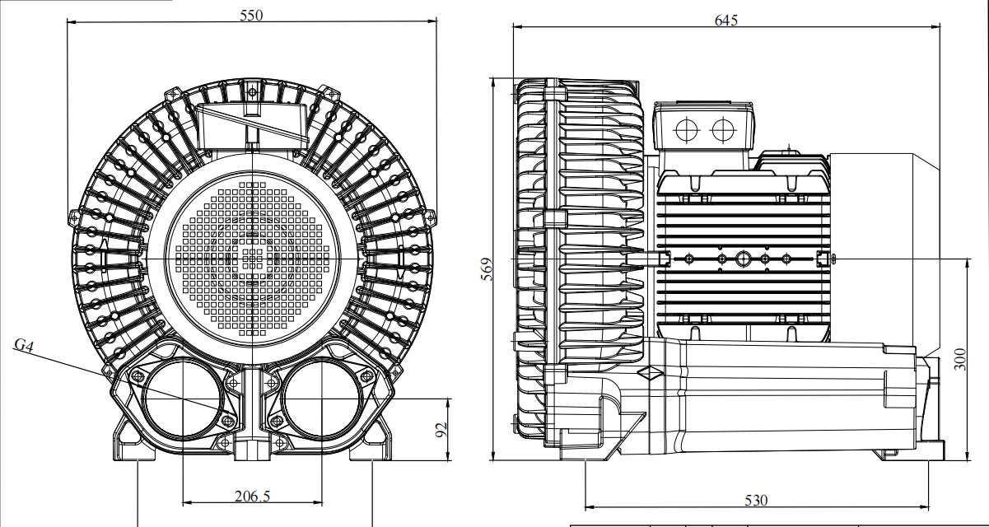
 | 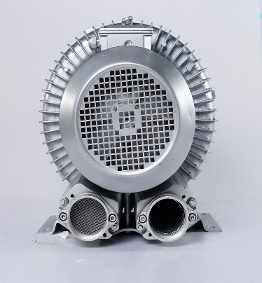
 | 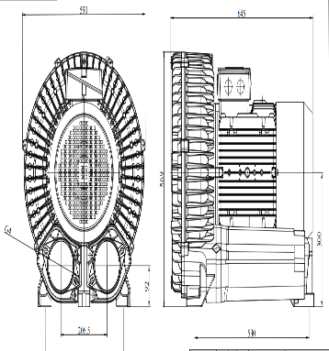
 | ✔ CE Certification ✔ ISO9001 ✔ High-tech Enterprise Certification
ДРУГИЕ УСЛОВИЯ: Торговые условия: 50% предоплата и 50% после прибытия товара в Москву. 1. Упаковка: Длина: 80 см, ширина: 70 см, высота: 70 см, вес: 200 кг, две деревянные коробки 2. Срок изготовления: 20 рабочих дней 3. Срок доставки:15–25 рабочих дней 4. Гарантия: 1 год 5. Технические характеристики и параметры товара не могут быть изменены после начала производства. 6. Данное предложение действительно по цене 30 дней.

